지역별 입학현황
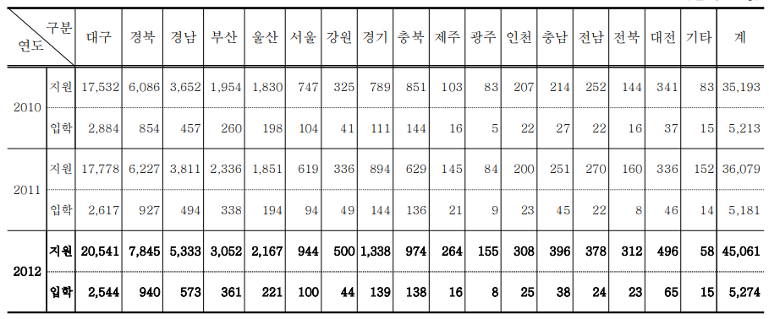

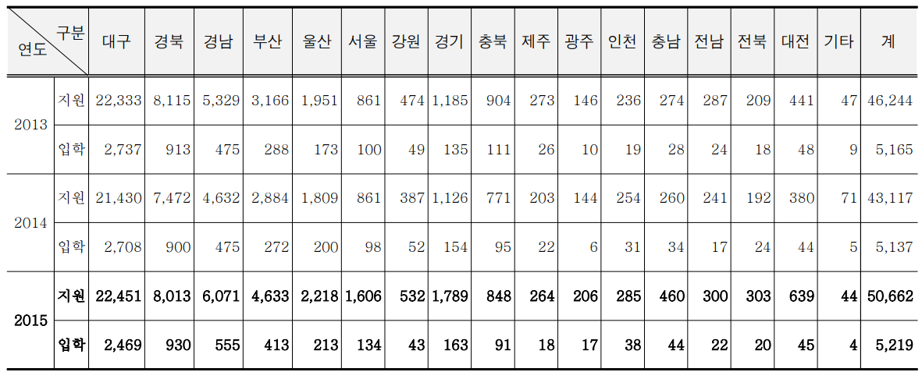

구분 |  | 대구 | 경북 | 경남 | 부산 | 울산 | 서울 | 강원 | 경기 | 충북 | 제주 | 광주 | 인천 | 충남 | 전남 | 전북 | 대전 | 기타 | 계
연도
2016 | 지원 | 21916 | 8164 | 6284 | 5301 | 2396 | 1766 | 446 | 1972 | 804 | 344 | 288 | 294 | 474 | 395 | 376 | 844 | 94 | 52158
 | 입학 | 2402 | 854 | 540 | 339 | 233 | 112 | 42 | 161 | 75 | 25 | 18 | 23 | 38 | 34 | 14 | 65 | 4 | 4979
2017 | 지원 | 21,099 | 7,937 | 6,449 | 5,622 | 2,533 | 1,781 | 364 | 2,116 | 778 | 352 | 312 | 255 | 505 | 388 | 451 | 842 | 84 | 51,868
 | 입학 | 2,294 | 832 | 503 | 376 | 216 | 122 | 38 | 172 | 80 | 22 | 12 | 22 | 53 | 23 | 22 | 68 | 2 | 4,857
2018 | 지원 | 20,396 | 7,845 | 6,920 | 6,540 | 2,698 | 2,952 | 512 | 3,481 | 1,053 | 442 | 405 | 420 | 741 | 466 | 584 | 1,163 | 151 | 56,769
 | 입학 | 2,204 | 809 | 508 | 378 | 202 | 160 | 37 | 217 | 84 | 31 | 16 | 19 | 52 | 21 | 33 | 82 | 12 | 4,865
2019 | 지원 | 19,338 | 7,081 | 6,325 | 6,484 | 2,515 | 2,904 | 514 | 3,351 | 902 | 498 | 475 | 411 | 664 | 474 | 740 | 997 | 159 | 53,832
 | 입학 | 2,153 | 733 | 516 | 394 | 253 | 180 | 37 | 249 | 82 | 40 | 24 | 31 | 58 | 29 | 40 | 84 | 14 | 4,917

